תרגיל 1
תזכורת: מחזור הנתונים הינו מתודת עבודה פרקטית, בסיסית וחשובה לעבודה נאותה של מנתח הנתונים.
תזכורת:
רגרסיה ליניארית היא שיטה לחיזוי נתונים, לפי נתונים קיימים אשר אופן התנהגותם הוא ליניארי.
כדי לבצע רגרסיה ליניארית יש להשתמש ב-4 פונקציות:
1. PEARSON - למציאת מקדם מתאם פירסון של שני המשתנים (מקדם מתאם גבוה מאוד מעיד על קשר ליניארי).
2. SLOPE - למציאת שיפוע הרגרסיה.
3. INTERSECT - למציאת נקודת החיתוך של קו הרגרסיה עם ציר Y.
4. FORCAST - לחיזוי נתונים עבור ערכים שאינם קיימים בטבלת הערכים.
1. רגרסיה ליניארית

1.1 | חברת "PEAR" היא חברת הייטק העוסקת בפיתוח תוכנה, ונסחרת בבורסה.
 | בגיליון "מניית PEAR" מוצגת טבלה ובה מחיר המניה של חברת "PEAR" בחודשים 1-9 של שנת 2019.
 | (מניה = בחברות ציבוריות הנסחרות בבורסה, ניתן לרכוש מניות, שהן מעין שטר בעלות בחברה. כלומר, אדם שרוכש מניה של חברה נעשה חלק מהבעלים שלה).

 | א. קבעו מהו המשתנה התלוי (המוסבר) ומהו המשתנה הבלתי תלוי (המסביר).

 |  | מוסבר (X): | מחיר המניה
 |  | מסביר (Y): | חודש

 | ב. הסבירו איך קבעתם מהו המשתנה התלוי (המוסבר) ומהו המשתנה הבלתי תלוי (המסביר).

 | משתנה ה"חודש" אינו תלוי במשתנה אחר, ואין משתנה אשר "מסביר" אותו. משתנה ה"מחיר" הוא משתנה שתלוי בשינוי בזמן - המייצג של זמן כאן הוא המשתנה ה"חודש".

 | ג. מהו מקדם מתאם פירסון בין שני המשתנים?

 | כתבו את תשובתכם כאן: |  | 0.99070234

 | ד. האם המתאם שמצאתם בסעיף ג' מרמז על קשר ליניארי בין שני המשתנים (כן/לא)?

 | כתבו את תשובתכם כאן: |  | כן

 | ה. מצאו את משוואת קו הרגרסיה של שני המשתנים:

 | 1. הפרמטר a - השיפוע: |  | 5.31666667
 | 2. הפרמטר b - חיתוך עם ציר Y: |  | 14.4166667

 | ו. כתבו כאן את משוואת הרגרסיה המלאה: |  |  | Y=5.31X+14.41

 | ז. נסו לחזות את מחיר המניה של חברת "PEAR" בחודש 12.

 | כתבו את תשובתכם כאן: |  | 78.2166667

1.2 | "שחק אותה" היא חברת סטארט-אפ שעוסקת בגיימינג. החברה מפתחת חמישה משחקים, והיא אוספת נתונים על מספר השחקנים שמשתמשים בפיתוחים שלה בכל חודש.
 | בגיליון "חברת 'שחק אותה'" מוצגת טבלת מספר המשתמשים במשחקים בכל חודש, על פני 9 חודשים (ינואר עד ספטמבר).
 | החברה מעוניינת לחזות כמה משתמשים יהיו למשחקים שלה בחודשים הבאים (אוקטובר עד דצמבר).

 | א. בדקו את מקדם מתאם פירסון לגבי כל אחד מהמשחקים. באילו מהמשחקים אנחנו עשויים לראות מגמה ליניארית של מספר המשתמשים (מגמה = התנהגות)?

 | כתבו את תשובתכם כאן: |  | משחק 1, משחק 4, משחק 5

 | ב. לבדוק מתאם פירסון זה חשוב, אך לא מספיק! ננסה להשתמש בכלי ויזואלי כדי לראות באילו מהמשחקים קיימת מגמה ליניארית. הכלי הזה נקרא "תרשים פיזור", וניתן למצוא אותו בלשונית "הוספה" --> "תרשימים".

 | הלחצן של תרשים הפיזור נראה כמו נקודות מפוזרות:

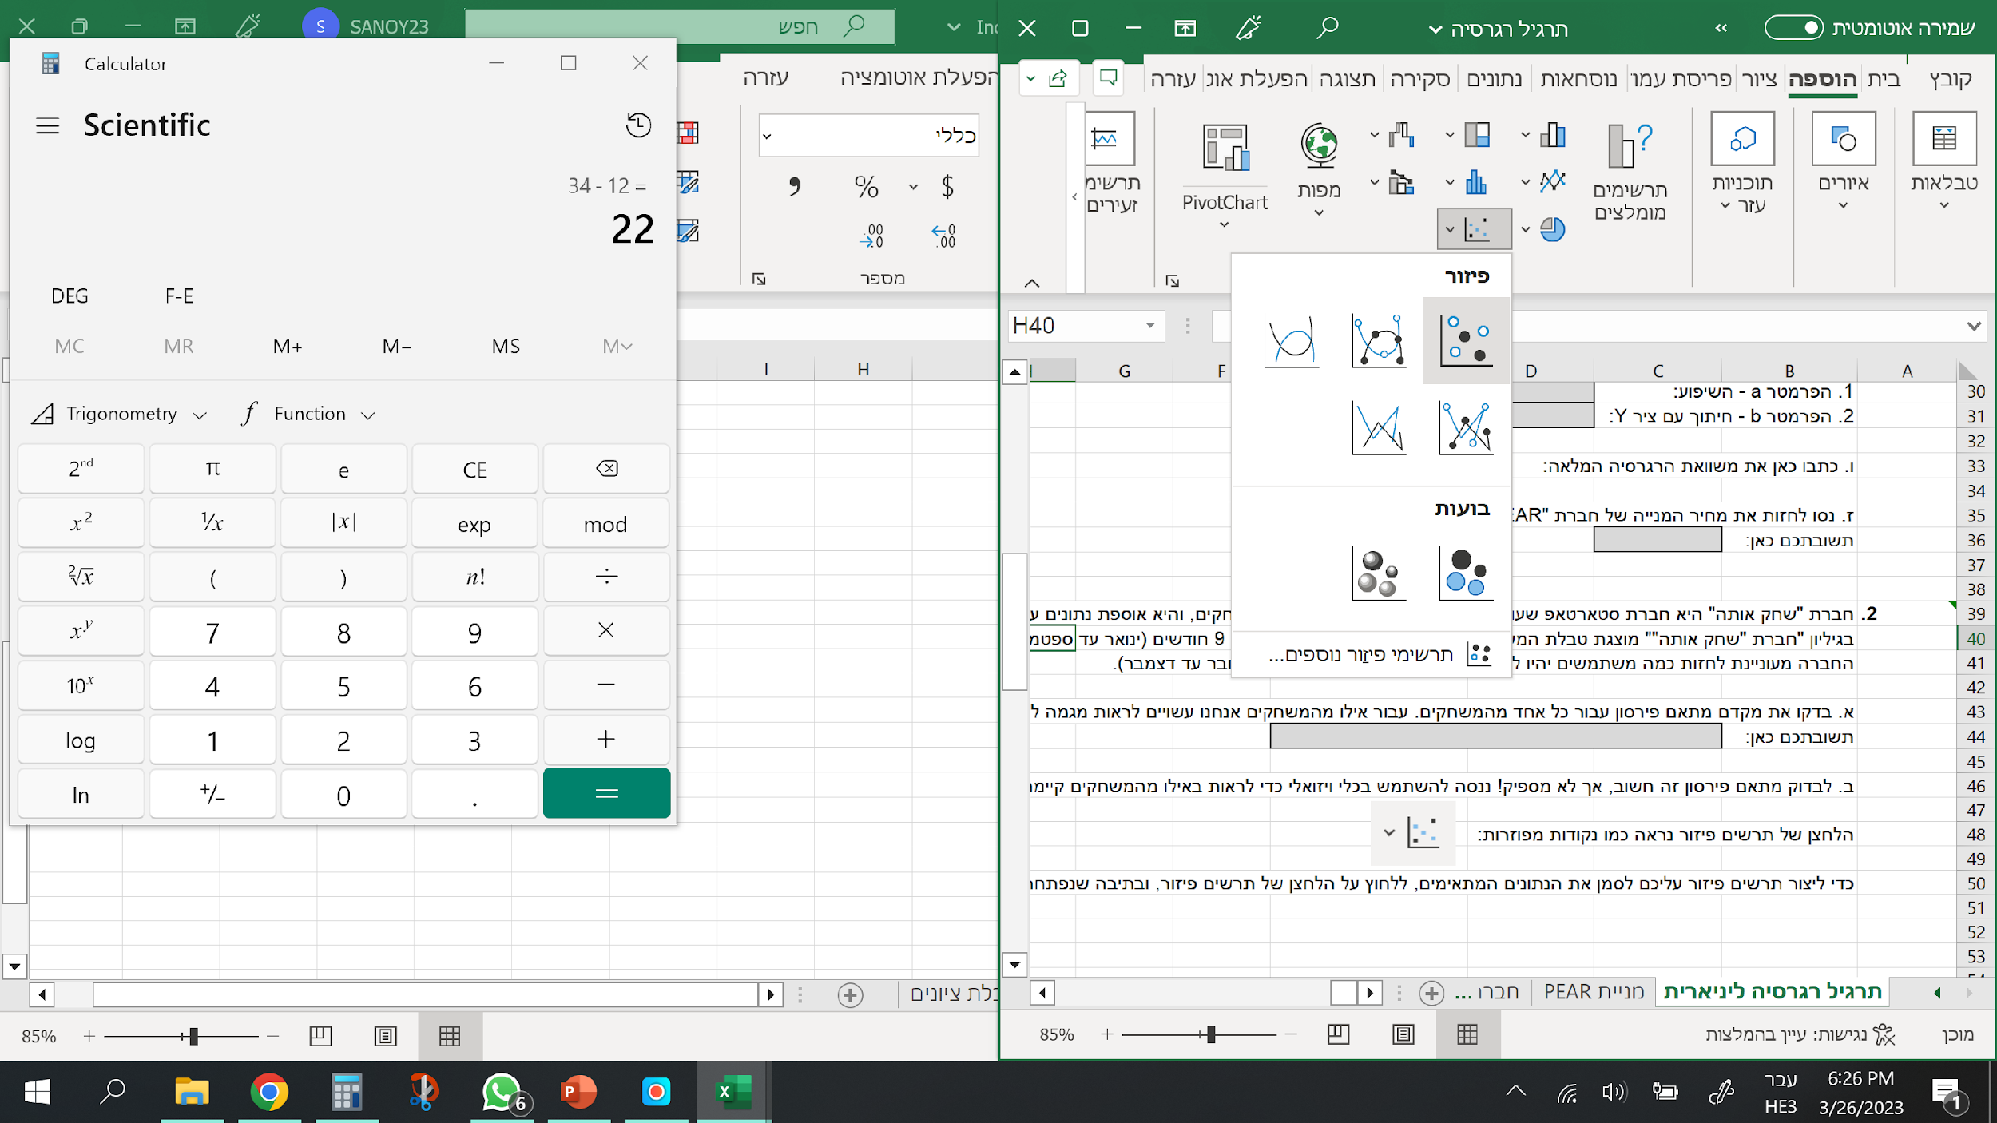
 | כדי ליצור תרשים פיזור עליכם לסמן את הנתונים המתאימים, ללחוץ על הלחצן של תרשים הפיזור, ובתיבה שנפתחת לבחור את התרשים הראשון:
 | התרשים שתיצרו יסייע לכם להבין את המגמה של מספר המשתמשים בכל משחק.

 | צרו תרשים פיזור לכל אחד מהמשחקים. הנתונים שתצטרכו (לכל משחק בנפרד) הם מספר המשתמשים במשחק ומספרי החודשים.
 | לצורך השמירה על הסדר רצוי לתת לכל תרשים כותרת שונה. ניתן לשנות את כותרת התרשים באמצעות לחיצה כפולה על הכותרת.
 | התרשימים מוצגים בגיליון הטבלה
 | לאחר שיצרתם את תרשימי הפיזור לכל אחד מהמשחקים - קבעו לגבי איזה משחק התנהגות מספר המשתמשים היא ליניארית.

 | כתבו את תשובתכם כאן: |  | משחק 4

 | ג. עבור המשחק שבחרתם, אשר נדמה כי המגמה שלו היא הקרובה ביותר להיות ליניארית, מצאו את משוואת קו הרגרסיה:

 | 1. הפרמטר a - השיפוע: |  | -17.4
 | 2. הפרמטר b - חיתוך עם ציר Y: |  | 215.111111

 | ד. כתבו כאן את משוואת הרגרסיה המלאה: |  |  | Y=215.1-17.4X

 | ה. עבור המשחק שבחרתם, אשר נדמה כי המגמה שלו היא הקרובה ביותר להיות ליניארית, מצאו את משוואת קו הרגרסיה:

 |  | אוקטובר: | 41.1111111
 |  | נובמבר: | 23.7111111
 |  | דצמבר: | 6.31111111

 | ו. מהו כיוון המגמה של המשחק שחקרתם בסעיפים ג'-ה'? (חיובי / שלילי)

 | כתבו את תשובתכם כאן: |  | שלילי

 | ז. אילו מסקנות אתם יכולים להסיק מחקירת הרגרסיה בסעיפים ג'-ו'? האם יש לכם המלצות למנהלי חברת "שחק אותה", אשר בעזרתן יוכלו להגדיל את רווחי החברה?

 | משחק 4 נמצא במגמה שלילית ארוכה. נראה שאם זה ימשיך כך, המשחק יאבד בקרוב את כל השחקנים שלו, ומכאן גם את הרווחיות שלו. ההמלצות: א. להמשיך לחקור מהי הסיבה לירידה המשמעותית במספר השחקנים. אם נמצא את הסיבה לירידה, ייתכן שנוכל לתקן אותה כדי שמספר המשתמשים יעלה בחזרה. ב. אפשר להמליץ לשנות את שיטת השיווק של המשחק. ייתכן שכך יהיה אפשר להגיע לקהלי יעד מתאימים יותר. ג. אם הזמן שנותר (שלושה חודשים עד לירידה המשמעותית במספר השחקנים) אינו מספיק לחקר נוסף, נמליץ להסיר את המשחק מפיתוח ולהשקיע מאמצים רבים יותר במשחקים האחרים של החברה.

חברת "שחק אותה"
משחק 1
1 | 1
2 | 3
3 | 6
4 | 12
5 | 22
6 | 35
7 | 55
8 | 80
9 | 110
מספר משתמשים בכל משחק
חודש | משחק 1 | משחק 2 | משחק 3 | משחק 4 | משחק 5
1 | 1 | 20 | 310 | 193 | 47
2 | 3 | 30 | 300 | 180 | 50
3 | 6 | 15 | 250 | 172 | 55
4 | 12 | 5 | 160 | 147 | 75
5 | 22 | 40 | 85 | 130 | 90
משחק 2
1 | 20
2 | 30
3 | 15
4 | 5
5 | 40
6 | 50
7 | 32
8 | 60
9 | 28
6 | 35 | 50 | 50 | 103 | 115
7 | 55 | 32 | 90 | 90 | 125
8 | 80 | 60 | 150 | 76 | 130
9 | 110 | 28 | 200 | 62 | 131
 | 0.938095 | 0.535641 | -0.63572 | -0.99472 | 0.974877

משחק 3
1 | 310
2 | 300
3 | 250
4 | 160
5 | 85
6 | 50
7 | 90
8 | 150
9 | 200

משחק 4
1 | 193
2 | 180
3 | 172
4 | 147
5 | 130
6 | 103
7 | 90
8 | 76
9 | 62

משחק 5
1 | 47
2 | 50
3 | 55
4 | 75
5 | 90
6 | 115
7 | 125
8 | 130
9 | 131

